data aset IKNB
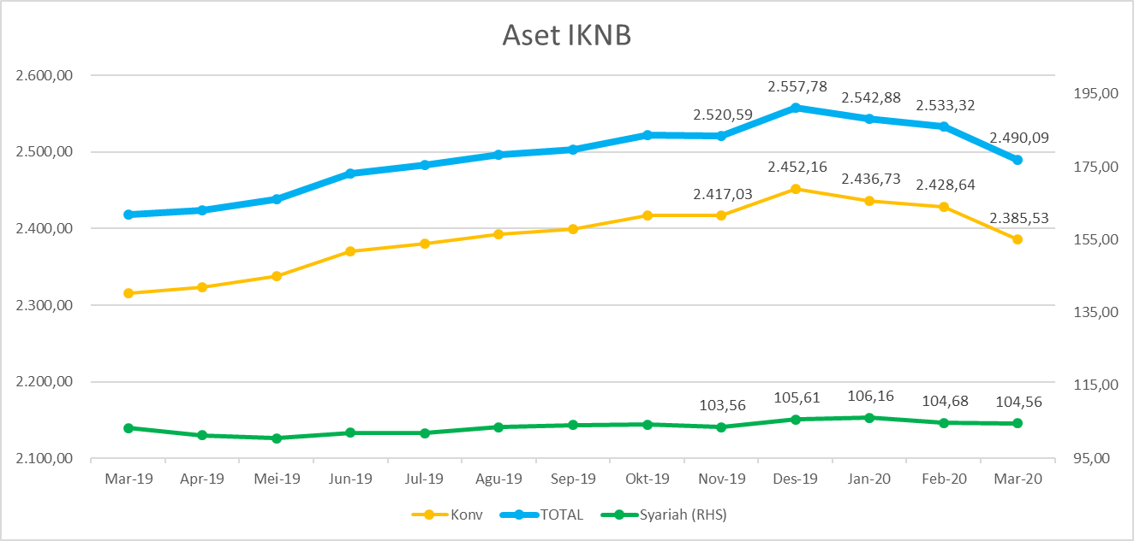
ASET INDUSTRI KEUANGAN NON BANK |  |  |  | ASET INDUSTRI KEUANGAN NON BANK

 |  |  | dalam triliun Rp |  |  |  | dalam miliar Rp
Komponen | Maret 2020 |  | Total | Komponen | Maret 2020 |  | Total
 | Konvensional | Syariah |  |  | Konvensional | Syariah
Asuransi | 1,247.95 | 41.12 | 1,289.08 | Asuransi | 1,247,954.71 | 41,123.78 | 1,289,078.49
Asuransi Jiwa | 496.23 | 33.00 | 529.23 | Asuransi Jiwa | 496,227.16 | 33,000.09 | 529,227.25
Asuransi Umum | 167.44 | 6.01 | 173.45 | Asuransi Umum | 167,442.95 | 6,005.12 | 173,448.07
Reasuransi | 28.07 | 2.12 | 30.19 | Reasuransi | 28,067.59 | 2,118.56 | 30,186.15
Asuransi Wajib | 124.24 | - | 124.24 | Asuransi Wajib | 124,239.38 | - | 124,239.38
Asuransi Sosial (BPJS) | 431.98 | - | 431.98 | Asuransi Sosial (BPJS) | 431,977.63 | - | 431,977.63
Lembaga Pembiayaan | 627.11 | 26.72 | 653.84 | Lembaga Pembiayaan | 627,112.71 | 26,722.99 | 653,835.70
Perusahaan Pembiayaan | 523.75 | 19.51 | 543.26 | Perusahaan Pembiayaan | 523,748.13 | 19,509.93 | 543,258.06
Modal Ventura | 16.54 | 2.96 | 19.50 | Modal Ventura | 16,543.59 | 2,957.39 | 19,500.98
PP Infrastruktur | 86.82 | 4.26 | 91.08 | PP Infrastruktur | 86,820.98 | 4,255.67 | 91,076.65
Dana Pensiun | 279.72 | 1.71 | 281.43 | Dana Pensiun | 279,719.91 | 1,710.04 | 281,429.95
DPPK-PPMP | 150.73 | 0.34 | 151.07 | DPPK-PPMP | 150,727.15 | 338.61 | 151,065.75
DPPK-PPIP | 33.61 | 0.10 | 33.71 | DPPK-PPIP | 33,610.74 | 100.42 | 33,711.16
DPLK | 95.38 | 1.27 | 96.65 | DPLK | 95,382.03 | 1,271.01 | 96,653.04
LKK | 215.20 | 34.49 | 249.69 | LKK | 215,202.17 | 34,491.45 | 249,693.62
1. LPEI | 90.41 | 13.63 | 104.04 | 1. LPEI | 90,407.84 | 13,627.39 | 104,035.23
2. Pergadaian | 56.73 | 11.79 | 68.52 | 2. Pergadaian | 56,732.49 | 11,785.25 | 68,517.74
3. Lembaga Penjamin | 18.48 | 2.38 | 20.86 | 3. Lembaga Penjamin | 18,483.00 | 2,378.65 | 20,861.65
4. PT SMF (Persero) | 26.57 | 2.54 | 29.11 | 4. PT SMF (Persero) | 26,572.98 | 2,539.43 | 29,112.41
5. PT PNM (Persero) | 20.57 | 4.16 | 24.73 | 5. PT PNM (Persero) | 20,566.54 | 4,160.73 | 24,727.26
6. PT Danareksa (Persero) | 2.44 | - | 2.44 | 6. PT Danareksa (Persero) | 2,439.33 | - | 2,439.33
Jasa Penunjang | 11.32 | - | 11.32 | Jasa Penunjang | 11,315.11 | - | 11,315.11
Pialang Asuransi | 7.53 | - | 7.53 | Pialang Asuransi | 7,528.81 | - | 7,528.81
Pialang Reasuransi | 3.79 | - | 3.79 | Pialang Reasuransi | 3,786.30 | - | 3,786.30
LKM | 0.60 | 0.47 | 1.07 | LKM | 602.08 | 467.90 | 1,069.98
Fintech | 3.62 | 0.05 | 3.67 | Fintech | 3,622.68 | 48.74 | 3,671.42
TOTAL | 2,385.53 | 104.56 | 2,490.09 | TOTAL | 2,385,529.37 | 104,564.90 | 2,490,094.27

Keterangan :
Data aset LKM menggunakan data Kuartal III 2019.
Data aset Jasa Penunjang menggunakan data Semester II 2019.
 |  |  |  |  |  | triliun Rp

Pelaku IKNB
JUMLAH PELAKU
INDUSTRI KEUANGAN NON BANK

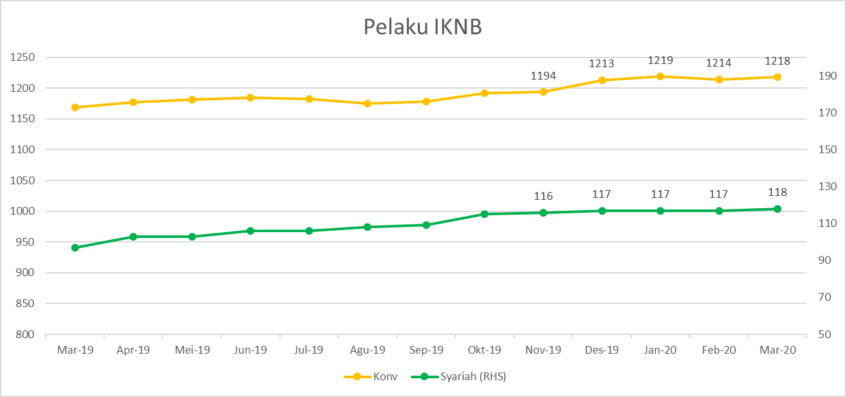
Komponen | Maret 2020 |  | Total
 | Konvensional | Syariah*
Asuransi | 139 | 13 | 152
Asuransi Jiwa | 54 | 7 | 61
Asuransi Umum | 74 | 5 | 79
Reasuransi | 6 | 1 | 7
Asuransi Wajib | 3 | - | 3
Asuransi Sosial (BPJS) | 2 | - | 2
Lembaga Pembiayaan | 237 | 9 | 246
Perusahaan Pembiayaan | 178 | 5 | 183
Modal Ventura | 57 | 4 | 61
PP Infrastruktur | 2 | - | 2
Dana Pensiun | 219 | 3 | 222
DPPK-PPMP | 153 | 1 | 154
DPPK-PPIP | 43 | 1 | 44
DPLK | 23 | 1 | 24
LKK | 109 | 5 | 114
1. LPEI | 1 | - | 1
2. Pergadaian | 84 | 3 | 87
Berizin | 42 | 2 | 44
Terdaftar | 42 | 1 | 43
3. Lembaga Penjamin | 21 | 2 | 23
4. PT SMF (Persero) | 1 | - | 1
5. PT PNM (Persero) | 1 | - | 1
6. PT Danareksa (Persero) | 1 | - | 1
Jasa Penunjang IKNB | 227 | - | 227
1. Pialang Asuransi | 159 | - | 159
2. Pialang Reasuransi | 42 | - | 42
3. Jasa Penilai Kerugian | 26 | - | 26
LKM | 138 | 76 | 214
Izin Penuh | 126 | 76 | 202
Izin Bersyarat | 12 |  | 12
Fintech | 149 | 12 | 161
Berizin | 24 | 1 | 25
Terdaftar | 125 | 11 | 136
TOTAL | 1,218 | 118 | 1,336

Keterangan :
*Data Full Fledge Syariah

